상품제안서
포토 트레블 3종세트(목쿠션+안대+슬리퍼) | 상품코드: S43178

 |  |  |  |  |  |  | 02-713-8555 | www.synergygift.co.kr
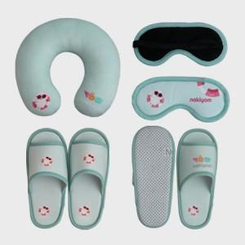 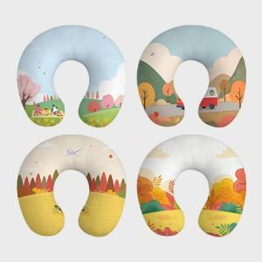 

【상세/제작정보】

【인쇄/포장옵션】 | DTP컬러전사 / 부직포케이스

【공급단가】 | 수량 | 300~ | 500~ | 1,000~ | 3,000~ | 5,000~
*VAT별도 | 단가 | 22,500원 | 21,960원 | 21,060원 | 20,520원 | 19,980원

【상품 URL】 | https://www.synergygift.co.kr:443/src/goods_detail.php?gdno=43178

